المؤشرات الكلية

سوق العراق للاوراق المالية
جلسة الاثنين 2026/5/4 |  |  |  | تقرير أسعار الأسهم المتداولة لسوق العراق للأوراق المالية
الجلسة (77)
الاسهم المتداولة المدرجة و OTC |  |  | 1,301,001,227 |  |  | قيمة الأسهم المتداولة المدرجة و OTC |  | 1,788,987,168 |  |  | صفقات الشركات المدرجة وOTC | 1167
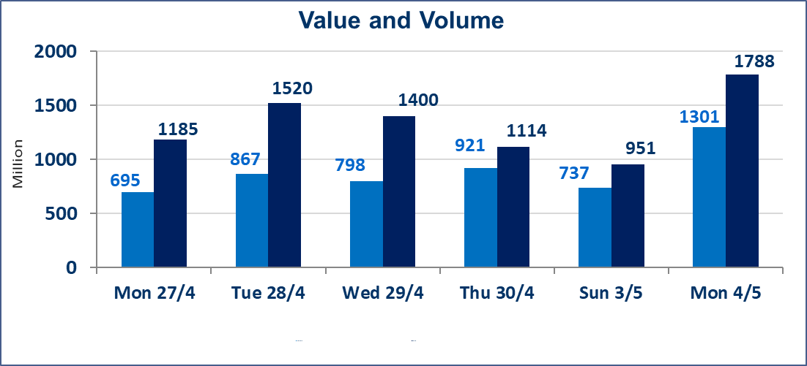
المؤشر60 ISX اليوم | 987.99 |  | نقطة |  |  | المؤشر15 ISX اليوم | 1265.61 | نقطة
المؤشر 60 ISX السابق | 985.44 |  | نقطة |  |  | المؤشر 15 ISX السابق | 1260.56 | نقطة
نسبة التغير | 0.26 |  | % |  |  | نسبة التغير | 0.40 | %
عدد النقاط | 2.55 |  | نقطة |  |  | عدد النقاط | 5.05 | نقطة

الشركات المدرجة | 104 | OTC | 14 | 118 |  | الشركات غير المتداولة المدرجة | 44 | OTC | 13 | 57
الشركات المتداولة | 49 | OTC | 1 | 50 |  | الشركات المرتفعة |  |  | 10
شركات الهيئة العامة |  |  |  | 2 |  | الشركات المنخفضة |  |  | 14
الموقوفة بقرار من هيأة الأوراق المالية |  |  |  | 9
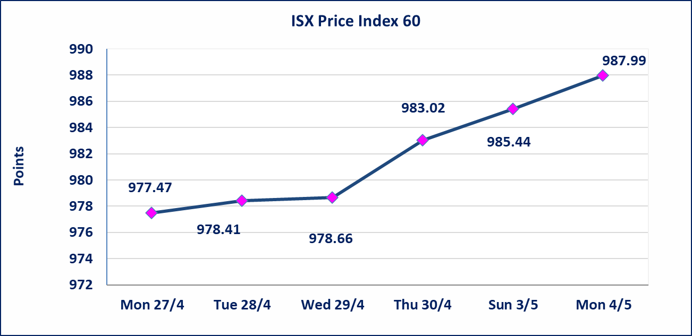
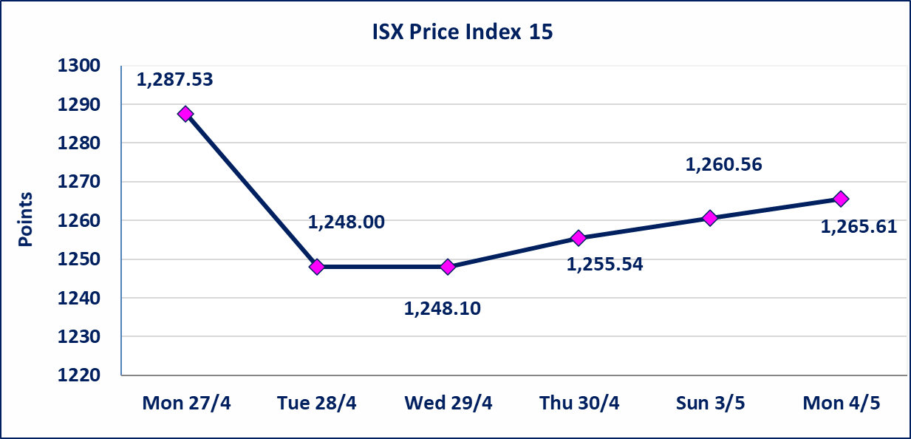

الحد الأعلى والادنى للتغير في السعر | نسبة التغير في كافة المنصات (5%) إرتفاعاً وإنخفاضاً من سعر الاغلاق السابق.
Web site : www.isx-iq.net E-mail : info-isx@isx-iq.net |  |  |  |  | 07834000034 - 07711211522 : ص . ب :3607 العلوية الهاتف |  |  |  |  |  | بغداد /الكرادة/ قرب المسرح الوطني /مجاور مصرف الخليج التجاري

نسبة التغير
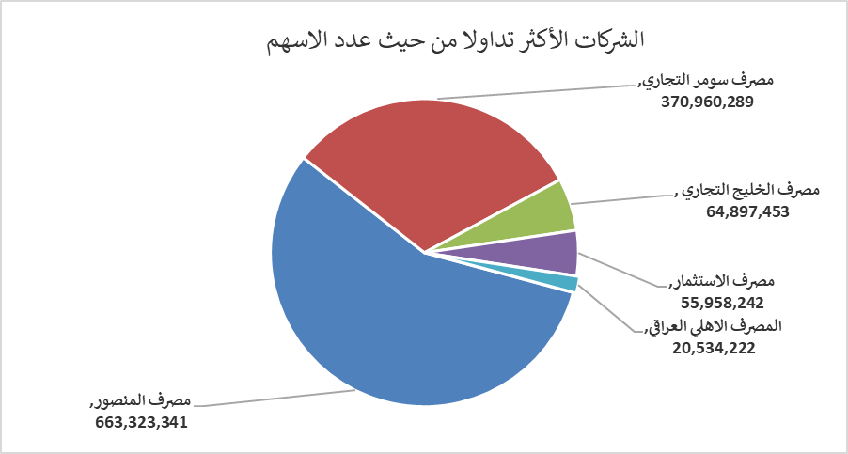
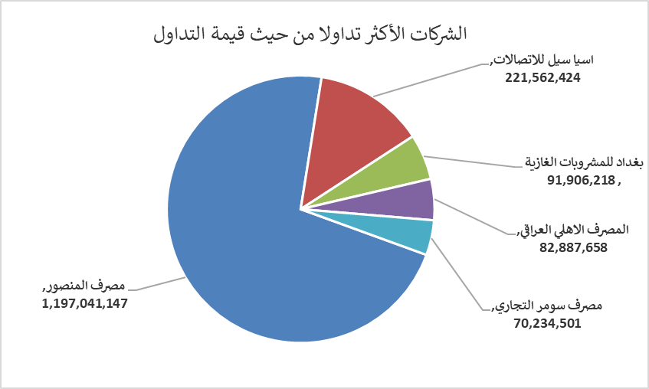
الشركات الأكثر ارتفاعاً وانخفاضاً
جلسة الاثنين 2026/5/4

نسبة التغير لاسعار الاغلاق الاكثر ارتفاعاً |  |  |  | نسبة التغير لاسعار الاغلاق الاكثر انخفاضاً
اسم الشركة | اغلاق | التغير(%) | الاسهم المتداولة | اسم الشركة | اغلاق | التغير (%) | الاسهم المتداولة
مصرف سومر التجاري | 0.200 | 5.26 | 370,960,289 | البادية للنقل العام | 1.250 | -4.58 | 16,301
الأمين للتأمين | 0.930 | 3.33 | 926,874 | انتاج الالبسة الجاهزة | 2.200 | -4.35 | 100
الخاتم للاتصالات | 3.750 | 2.18 | 285,217 | مصرف اشور الدولي | 0.230 | -4.17 | 17,160,000
اسيا سيل للاتصالات | 17.090 | 1.73 | 13,016,558 | الامين العقارية | 1.710 | -2.29 | 226,519
الفلوجة لانتاج المواد الانشائية | 2.760 | 1.47 | 150,000 | المصرف الاهلي العراقي | 4.000 | -1.96 | 20,534,222

الشركات الاكثر نشاطا حسب الاسهم المتداولة (حجم التداول) |  |  |  | الشركات الاكثر نشاطا حسب القيمة المتداولة
اسم الشركة | اغلاق | التغير(%) | الاسهم المتداولة | اسم الشركة | اغلاق | التغير (%) | القيمة المتداولة
مصرف المنصور | 1.800 | 1.12 | 663,323,341 | مصرف المنصور | 1.800 | 1.12 | 1,197,041,147
مصرف سومر التجاري | 0.200 | 5.26 | 370,960,289 | اسيا سيل للاتصالات | 17.090 | 1.73 | 221,562,424
مصرف الخليج التجاري | 0.360 | 0.00 | 64,897,453 | بغداد للمشروبات الغازية | 6.170 | 0.16 | 91,906,218
مصرف الاستثمار | 0.230 | 0.00 | 55,958,242 | المصرف الاهلي العراقي | 4.000 | -1.96 | 82,887,658
المصرف الاهلي العراقي | 4.000 | -1.96 | 20,534,222 | مصرف سومر التجاري | 0.200 | 5.26 | 70,234,501

